セットアップ手順
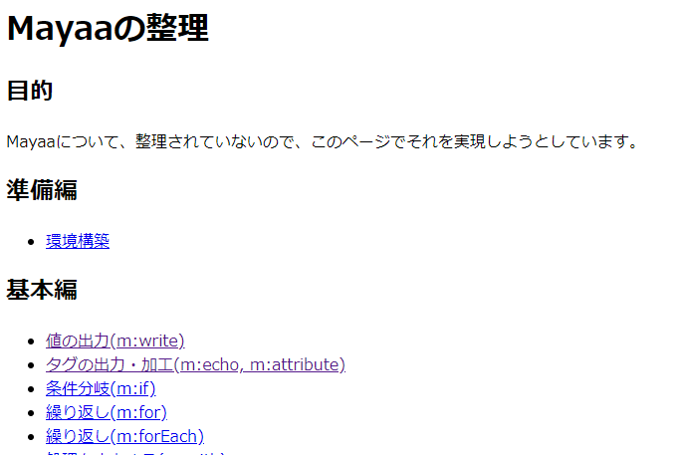
環境
Eclipse 3.7 Indigo
git version 2.8.4.windows.1

Gitのインストール。
 | https://gitforwindows.org/
 | コマンドプロンプトでGitコマンドが利用できるようにする。
 | ＞ git version で確認

workspace へ移動する。
 | cd xxx\workspace

SampleMayaaプロジェクトをCloneする。
 | git clone https://github.com/tomohikoseven/SampleMayaa.git

Eclipseを起動し、プロジェクトをImportする。
 | （Tomcatプラグインをインストールしていない場合は、インストールする。）
 |  | 参考） http://kiku269.blog.fc2.com/blog-entry-4.html

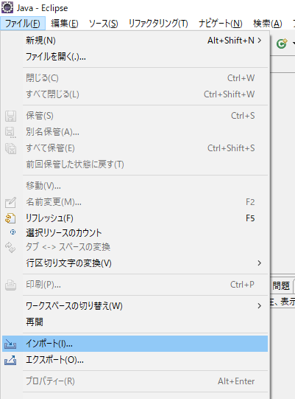
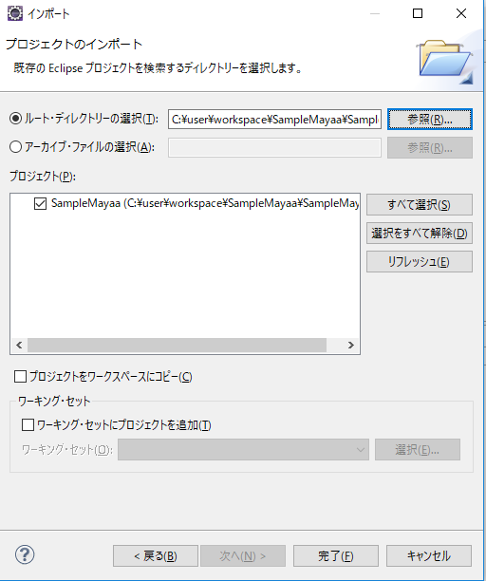
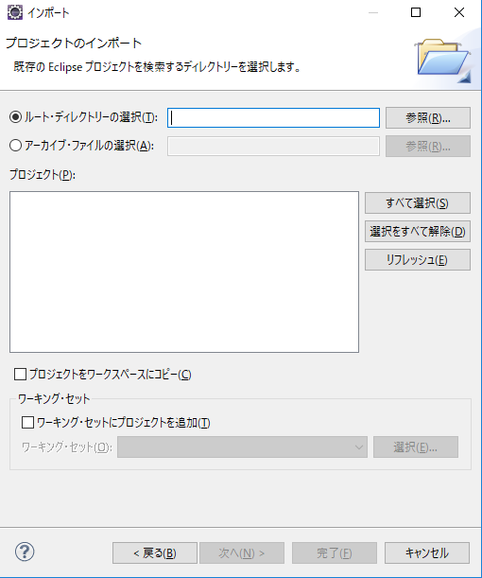
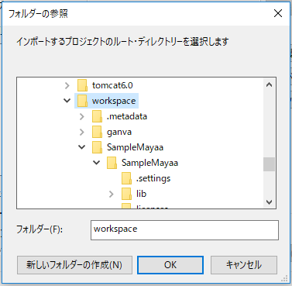
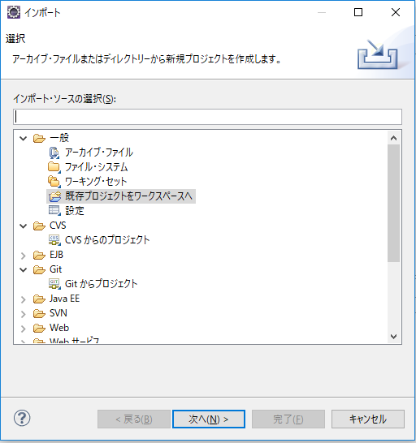

SampleMayaa配下のSampleMayaaを選択する。

javaフォルダを作る。
 | src\test\javaフォルダがない旨のエラーが発生するので、作成し、プロジェクトをリフレッシュする。
 | → エラーが消える。

Tomcatプロジェクトであることを確認する。

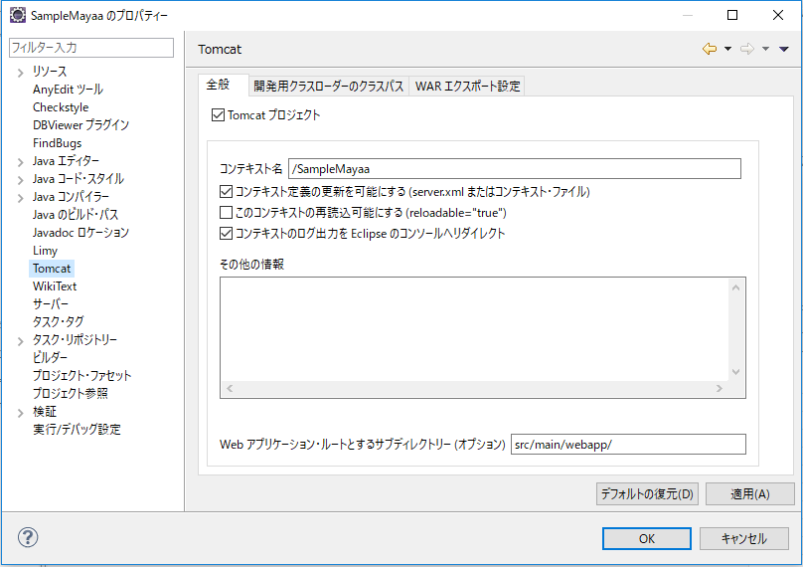
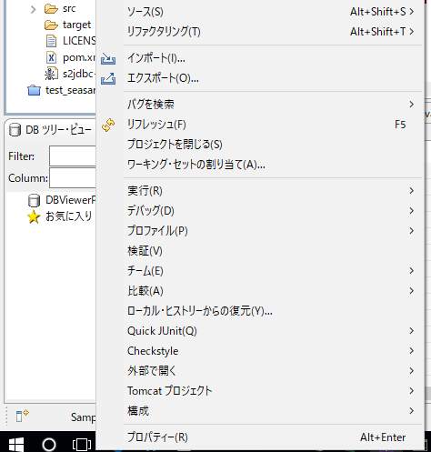

Tomcatのバージョンを確認する。（６以上がよい）
 | pleiades配下にあるtomcatに合わせる。
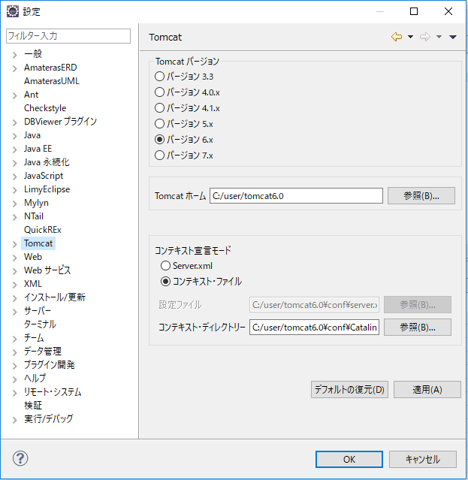
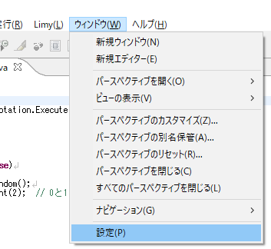

 |  |  | コンテキスト・ディレクトリー
 |  |  |  | C:/user/tomcat6.0\conf\Catalina\localhost

コンテキスト定義を更新する。

操作に成功しないと、Tomcatから起動できない。

Tomcatの起動
起動
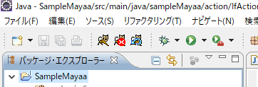

起動の確認

 | http://localhost:8080/SampleMayaa/

